Lapa1
1. pielikums Cenu aptaujai “Individuālo aizsardzības līdzekļu piegāde Talsu novada pašvaldības vajadzībām”, TNPz 2023/71

TEHNISKĀS SPECIFIKĀCIJA UN IZVĒRSTS FINANŠU PIEDĀVĀJUMS

Vispārīgās prasības
1. Tehniskajā specifikācijā norādītajiem individuālajiem aizsardzības līdzekļiem (turpmāk tekstā - IAL) ir atbilstība Ministru kabineta 2002.gada 23.augusta noteikumu Nr.372 “Darba aizsardzības prasības, lietojot individuālos aizsardzības līdzekļus” un piemērojamo standartu prasībām.
2. IAL tiek piedāvāti jauni, nelietoti, ar derīgu lietošanas termiņu (uz ko attiecināms). Pretendents var piedāvāt līdzvērtīgu preci, kas atbilst tehniskās specifikācijas prasībām un parametriem un nodrošina tehniskās specifikācijas prasību izpildi.
3. IAL ir marķēti ar ražotāja informāciju, preces artikulu vai kodu, auduma/materiāla sastāvu, “CE” zīmi, kopšanas simboliem, izmēru, izgatavošanas datumu vai arī šī informācija jāiesniedz rakstiski kopā ar preci.
4. Kopējās auduma pamatprasības atbilst sekojošiem kritērijiem – viegli kopjams; izturīgs; piemērots mazgāšanai veļas mazgājamā mašīnā; nemaina, nezaudē formu, izskatu, izmēru, krāsu; paredz ilgu kalpošanas laiku - pie pareizas kopšanas un lietošanas vismaz 3 gadus; pieļaujama ķīmiskā tīrīšana.
5. Apģērbam un apaviem tiek noteikta ne mazāk kā 12 (divpadsmit) mēnešu garantija.
6. Maksimālais piegādes laiks ir 15 (piecpadsmit) darba dienas no Pasūtījuma veikšanas dienas.
7. Preces, izmērus, krāsu, apjomu nosaka Pasūtītājs, veicot pasūtījumu. IAL piegādi veic preču Piegādātājs. Piegādes cenas iekļautas šīs Tehniskās specifikācijas preces cenā.

1 | 2 | 3 | 4 | 5
Nr.pk. | Nosaukums un minimālās prasība | Attēlam ir informatīvs raksturs | Mērv. | Pretendenta piedāvātā vienības cena EUR bez PVN
1. | Apavi slēgtie, ādas sabo kurpes ar regulējamu siksniņu un perforētu ādas virspusi. Krāsa - jekāda. |  | Pāris
2. | Aizsargapavi - darba šņorzābaki atbilstoši S3 aizsardzības klasei. Necaurdurama starpzole. Apavi bez metālā daļām. Komfortabli valkāšanai ikdienā! Izmēri - no 37.izm. un lielāki. |  | Paris
3. | Aizsargapavi - darba kurpes atbilstoši S3 aizsardzības klasei. Necaurdurama starpzole. Apavi bez metālā daļām. Komfortabli valkāšanai ikdienā! Izmēri - no 37.izm. un lielāki. |  | Paris
4. | PU zābaki ar izturību pret nonēsāšanos, viegls svars, komforts, termoizolācija, purngala aizsardzība, necaurdurama starpzole, neslīdoša zole. |  | Paris
5. | Darba apģērbs - darba jaka. Gada siltajam periodam. Izmēri - sieviešu un vīriešu. |  | Gab.
6. | Darba apģērbs - darba bikses. Gada siltajam periodam. Izmēri - sieviešu un vīriešu. |  | Gab.
7. | Darba apģērbs - darba puskombinezons. Gada siltajam periodam. Izmēri - sieviešu un vīriešu. |  | Gab.
8. | Atstarojošā veste. Dzeltena. Vēlams - ar rāvējslēdzēju. Vai cits atstarojošo elementu risinājums. |  | Gab.
9. | Lietus mētelis. |  | Gab.
10. | Darba apģērbs - darba jaka siltā. Ar atstarojošiem elementiem. Augstas redzamības. Gada aukstajam periodam. Ūdens, vēja necaurlaidīga un "elpojoša". Ar kapuci. Izmēri - sieviešu un vīriešu. |  | Gab.
11. | Darba apģērbs - darba bikses vai puskombinezons. Gada aukstajam periodam. Izmēri - sieviešu un vīriešu. |  | Gab.
12. | Pilnīgas aizsardzības dārza cimdi. Ar izturību pret caurduršanu. Elkoņa garuma aproce aizsargā elkoni. Ergonomiski izstrādāti īkšķi atvieglo dārza instrumentu satveršanu. |  | Gab.
13. | Ādas/ kokvilnas cimdi ar klipsi. |  | Pāris
14. | Aizsargcimdi kombinētie no sintētiskās ādas. |  | Pāris
15. | Darba cimdi, kas ir ražoti no dabīgas lateksa gumijas, ir piemēroti lietošanai mitros apstākļos. Ar labu taustes sajūtu bez vīlēm adīti cimdi. | 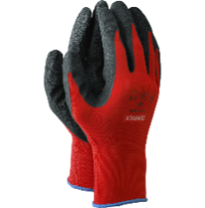 | Pāris
16. | Cimdi siltināti, ziemas cimdi. |  | Pāris
17. | Galvas aizsardzībai. Ķivere ar zoda siksnu. | 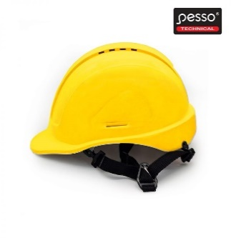 | Gab.
18. | Troksni slāpējošas austiņas. Vidējais aizsardzības faktors vismaz SNR 30dB. |  | Gab.
19. | Aizsargmaska ar sietiņu. |  | Gab.
20. | Tricienizturīgas aizsargbrilles ar UV, pretskrāpējumu un pretaizsvīšanas pārklājumu. Caurspīdīgas un/vai tonētas. | 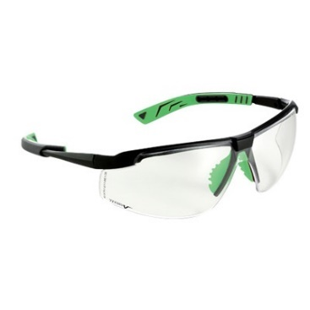 | Gab.
21. | Respirators P1 ar izelpas vārstuli, aizsardzībai pret netoksiskām, cietām daļiņām. Izturīgs un ilgstoši saglabā respiratora formu. Siksniņa ar stiprinājumu ērtākai, ātrākai un drošākai respiratora uzvilkšanai un novilkšanai. |  | Gab.
Kopā EUR bez PVN: |  |  |  | 0.00

